Анкета пустая
№ | СКП (общий) наименование | СКП (общий) код | Наименование ТМЦ / услуги (на русском) | Наименование ТМЦ / услуги (на английском) если применимо | Ед.изм. складского учета (основная ) | Ед.изм. складского учета (альтернативная) | Группа товаров по бухгалтерскому счету учета | Группа закупа (наименование) | Группа закупа (код) | Подгруппа закупа (наименование) | Подгруппа закупа (код) | Полная техническая характеристика (и комплектация) | Спецификация, марка и/или модель; Номер детали (или артикул) производителя | Производитель, бренд (наименование) | Указать обязательный или рекомендованный | Место установки | Краткое описание и цель использования | Фото бирки (шильдика) если применимо. Обязательно для приборов, оборудования и др. | Фото (общий вид) | Нормативный срок поставки ТМЦ
1 | 2 | 3 | 4 | 5 | 6 | 7 | 8 | 9 | 10 | 11 | 12 | 13 | 14 | 15 | 16 | 17 | 18 | 19 | 20 | 21
 | выбрать | не заполнять | заполнить вручную | заполнить вручную | выбрать | выбрать | выбрать | выбрать | не заполнять | выбрать | не заполнять | заполнить вручную | заполнить вручную | заполнить вручную | выбрать | выбрать | заполнить вручную | заполнить вручную | заполнить вручную | заполнить вручную
2 | Затвор дисковый | 2814130 | Затвор дисковый межфланцевый полипропилен кислотостойкий Ду-100 | Butterfly valve - PP-H DN100 | шт | шт | Запасные части технологического оборудования | Трубопроводная арматура | 505 | Затворы | 505.160 | Затвор PP-H с редуктором промышленного применения Тип присоединения - Межфланцевый Материал диска PP-H 100 Полипропилен гомополимер Рабочая температура от 0С до +100С Рабочее давление - 10 бар Диаметр мм, 100 Уплотнения - FPM Направление потока - проходной Форма затвора - дисковой Тип привода - с ручном приводом Тип присоединение - фланцевое |  |  |  | ЛПЦ-АТТТ-ЛПЦ-АТТТ-Прочее-Прочее | Для трубопроводов кислоты участок АТТТ и УРК. Контролировать расход рабочей среды. |  | 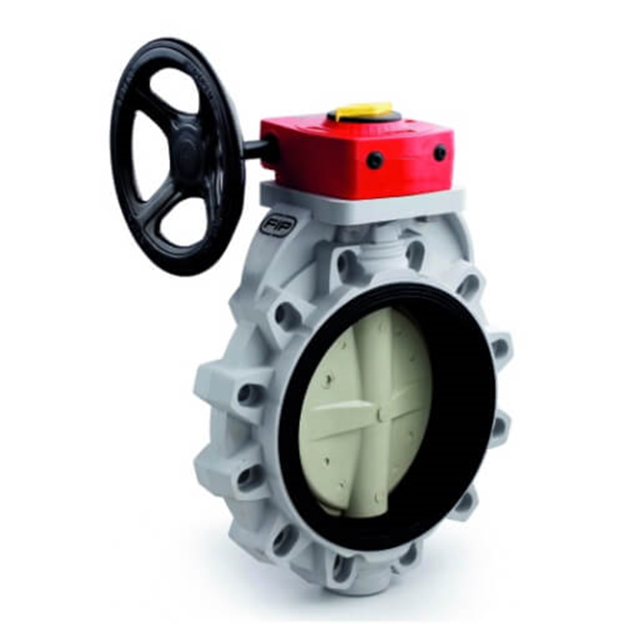 | 60 дней

